EL_01001
University | Ecole Centrale de Lyon |  |  |  |  | Back to BOM |  |  | Car # | 81 |  | Part Cost | $0.85
System | Electrical |  | FileLink1 | Drawing |  |  |  |  |  |  |  | Qty | 2
Assembly | Rear firewall instruments and wires |  | FileLink2 |  |  |  |  |  | FileLink1
Part | Fuse box bracket |  | FileLink3 |  |  |  |  |  | FileLink2 |  |  | Extended Cost | $1.70
P/N Base | EL_01001 |  |  |  |  |  |  |  | FileLink3
Suffix | AA
Details

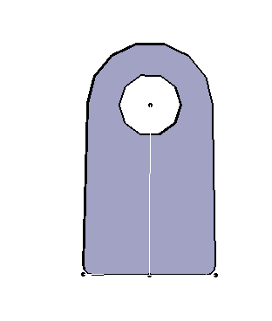
ItemOrder | Material | Use | UnitCost | Size1 | Unit1 | Size2 | Unit2 | Area Name | Area | Length | Density | Quantity | Sub Total
10 | Steel, mild | Stock material for part | $2.25 | 20 | mm | 18 | mm | Rectangular | 3.60E-04 | 0.003 | 7,850 | 1.00 | $0.02
 |  |  |  |  |  |  |  |  |  |  |  | Sub Total | $0.02

ItemOrder | Process | Use | UnitCost | Unit | Quantity | Multiplier | Mult. Val. | Sub Total
10 | Machining Setup, Install and remove | Setup for laser cutting | $1.30 | unit | 1 | 2 parts cut from a single machine setup | 0.5 | $0.65
20 | Laser Cut | Cutout shape | $0.01 | cm | 7 | Material - Cast Iron | 2.5 | $0.18
 |  |  |  |  |  |  | Sub Total | $0.83

dEL_01001
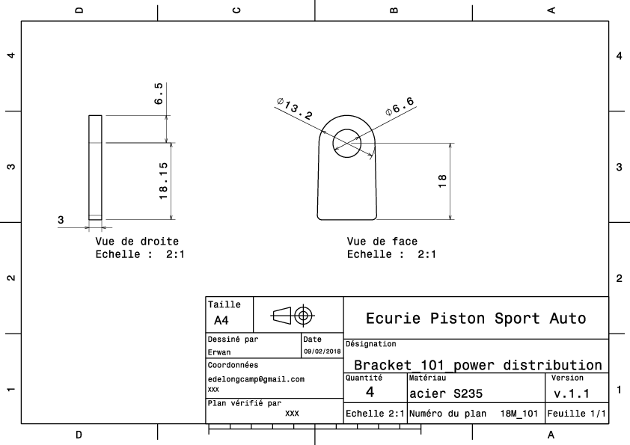
Drawing part : | #REF!

dEL_01002
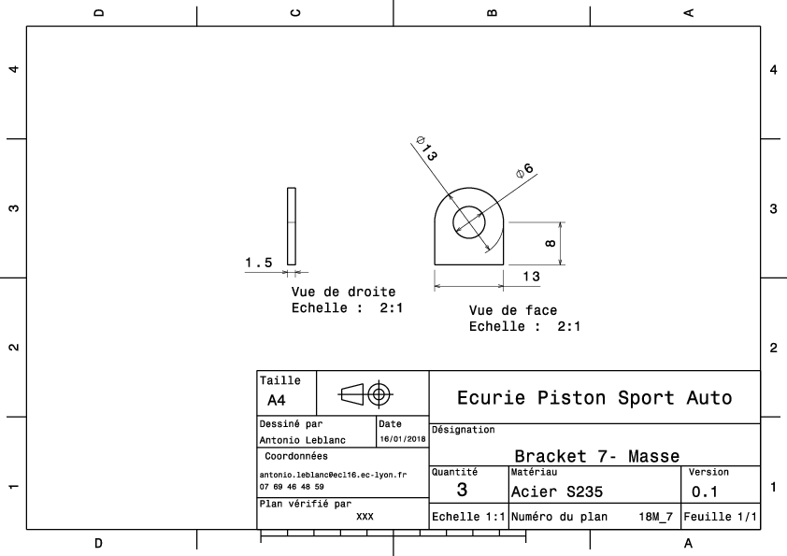
Drawing part : | EL_01002

dEL_01003
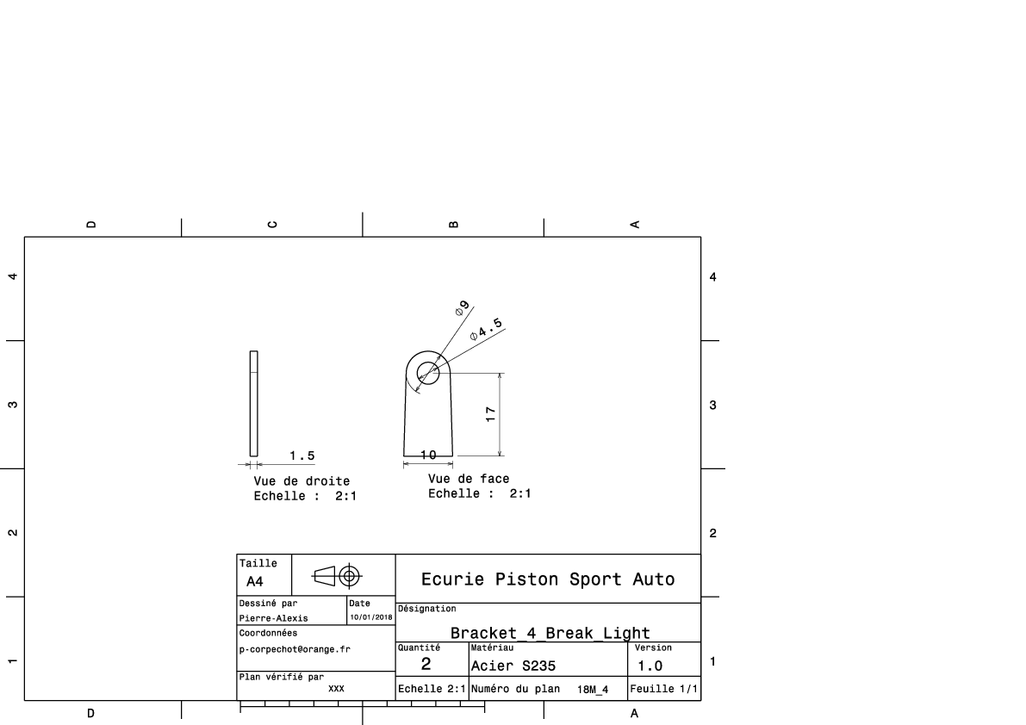
Drawing part : | EL_01003

EL_01004
University | Ecole Centrale de Lyon |  |  |  |  | Back to BOM |  |  | Car # | 81 |  | Part Cost | $76.26
System | Electrical |  | FileLink1 | Drawing |  |  |  |  |  |  |  | Qty | 1
Assembly | Rear firewall instruments and wires |  | FileLink2 |  |  |  |  |  | FileLink1
Part | Master switch panel |  | FileLink3 |  |  |  |  |  | FileLink2 |  |  | Extended Cost | $76.26
P/N Base | EL 01004 |  |  |  |  |  |  |  | FileLink3
Suffix | AA
Details


ItemOrder | Material | Use | UnitCost | Size1 | Unit1 | Size2 | Unit2 | Area Name | Area | Length | Density | Quantity | Sub Total
10 | Carbon Fiber Reinf Carbon | Stock material for part | $0.01 | 8000 | mm^3 |  |  |  |  |  |  | 1.00 | $73.60
 |  |  |  |  |  |  |  |  |  |  |  | Sub Total | $73.60

ItemOrder | Process | Use | UnitCost | Unit | Quantity | Multiplier | Mult. Val. | Sub Total
10 | Machining Setup, Install and remove | Setup for laser cutting | $1.30 | unit | 1 |  |  | $1.30
20 | Laser Cut | Cutout shape | $0.01 | cm | 52 |  | 1 | $0.52
 |  |  |  |  |  |  | Sub Total | $1.82

ItemOrder | Tooling | Use | UnitCost | Unit | Quantity | PVF | FracIncld | Sub Total
10 | Welds - Welding Fixture | Exemple de Tooling | $500.00 | point | 5 | 3000 | 1 | $0.83
 |  |  |  |  |  |  | Sub Total | $0.83

dEL_01005
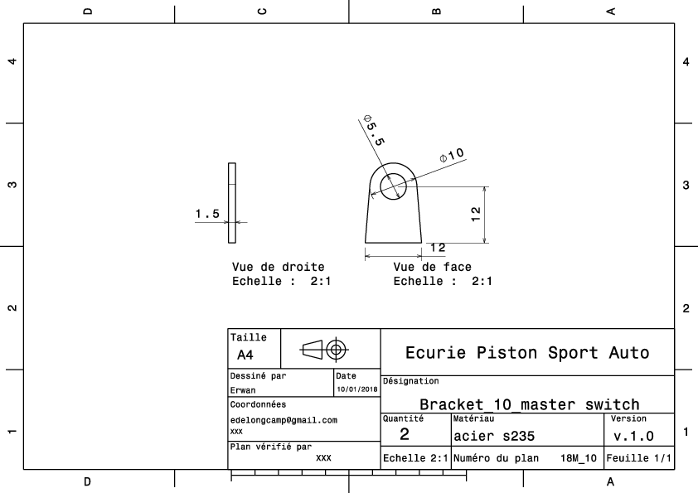
Drawing part : | EL_01005

dEL_01006
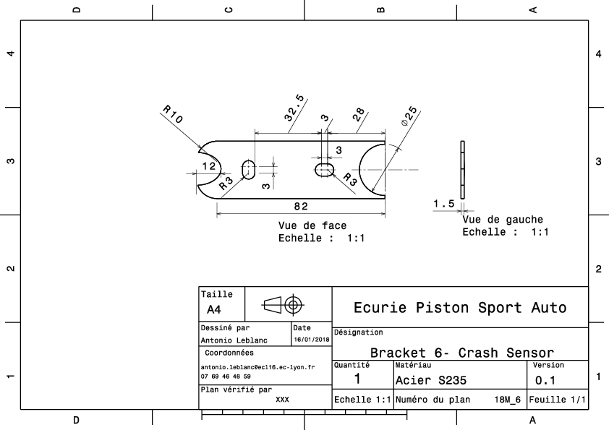
Drawing part : | EL_01006

